1.2 & 1.3
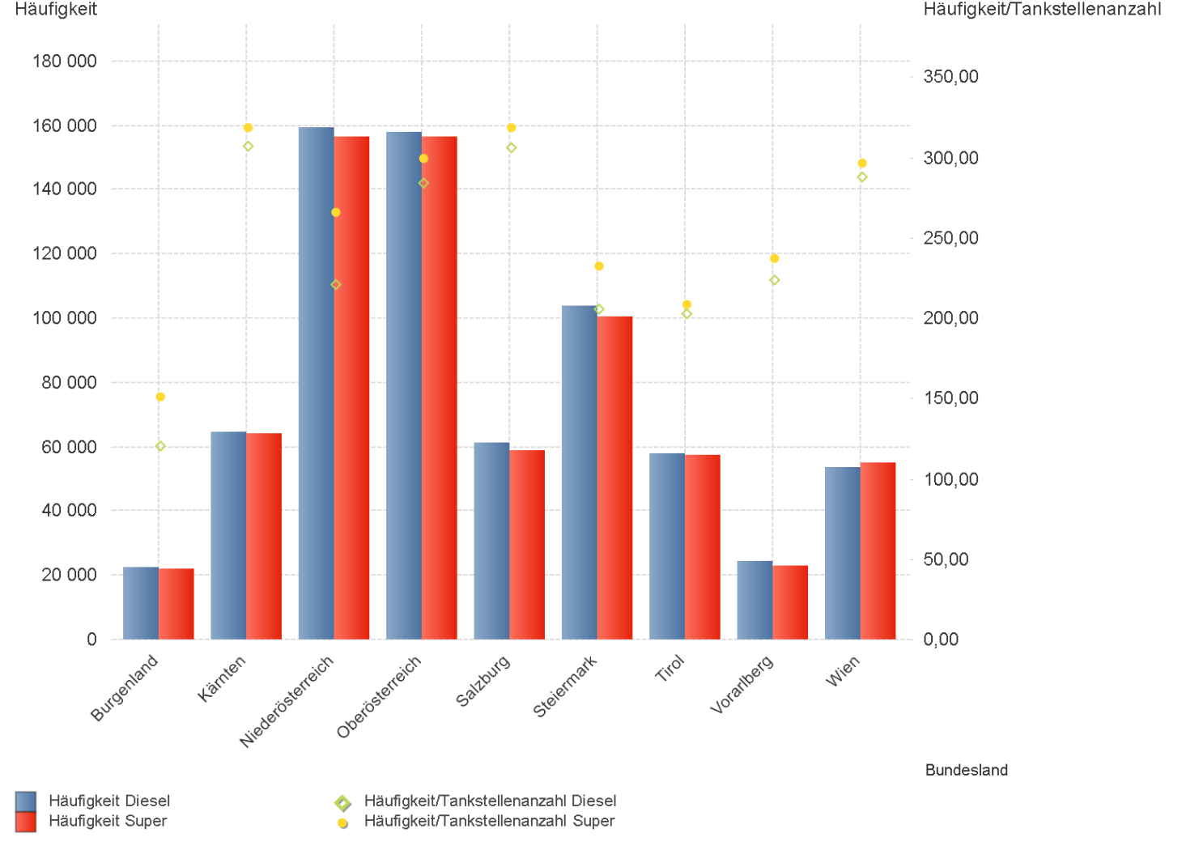
01.04.2023 - 30.06.2023

1.2. | Tankstellenanzahl und Median für "Diesel" und "Super" nach Bundesländern

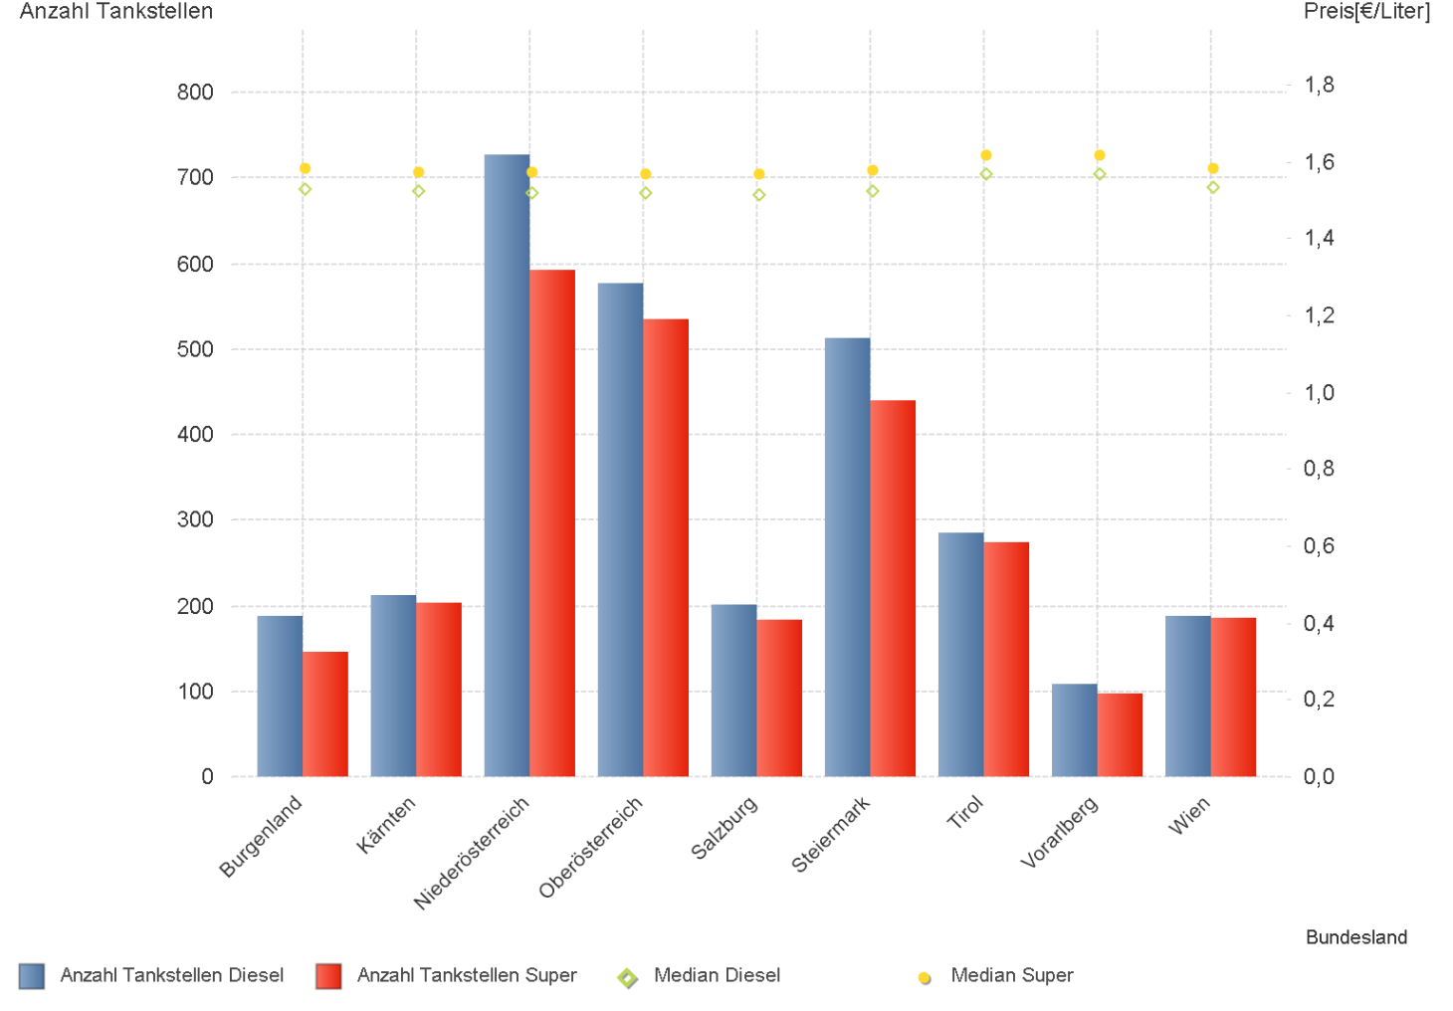

1.3. | Häufigkeit und durchschnittliche Häufigkeit (je Tankstelle) der Preisänderungen für "Diesel"
 | und "Super" nach Bundesländern

1.6 & 1.7
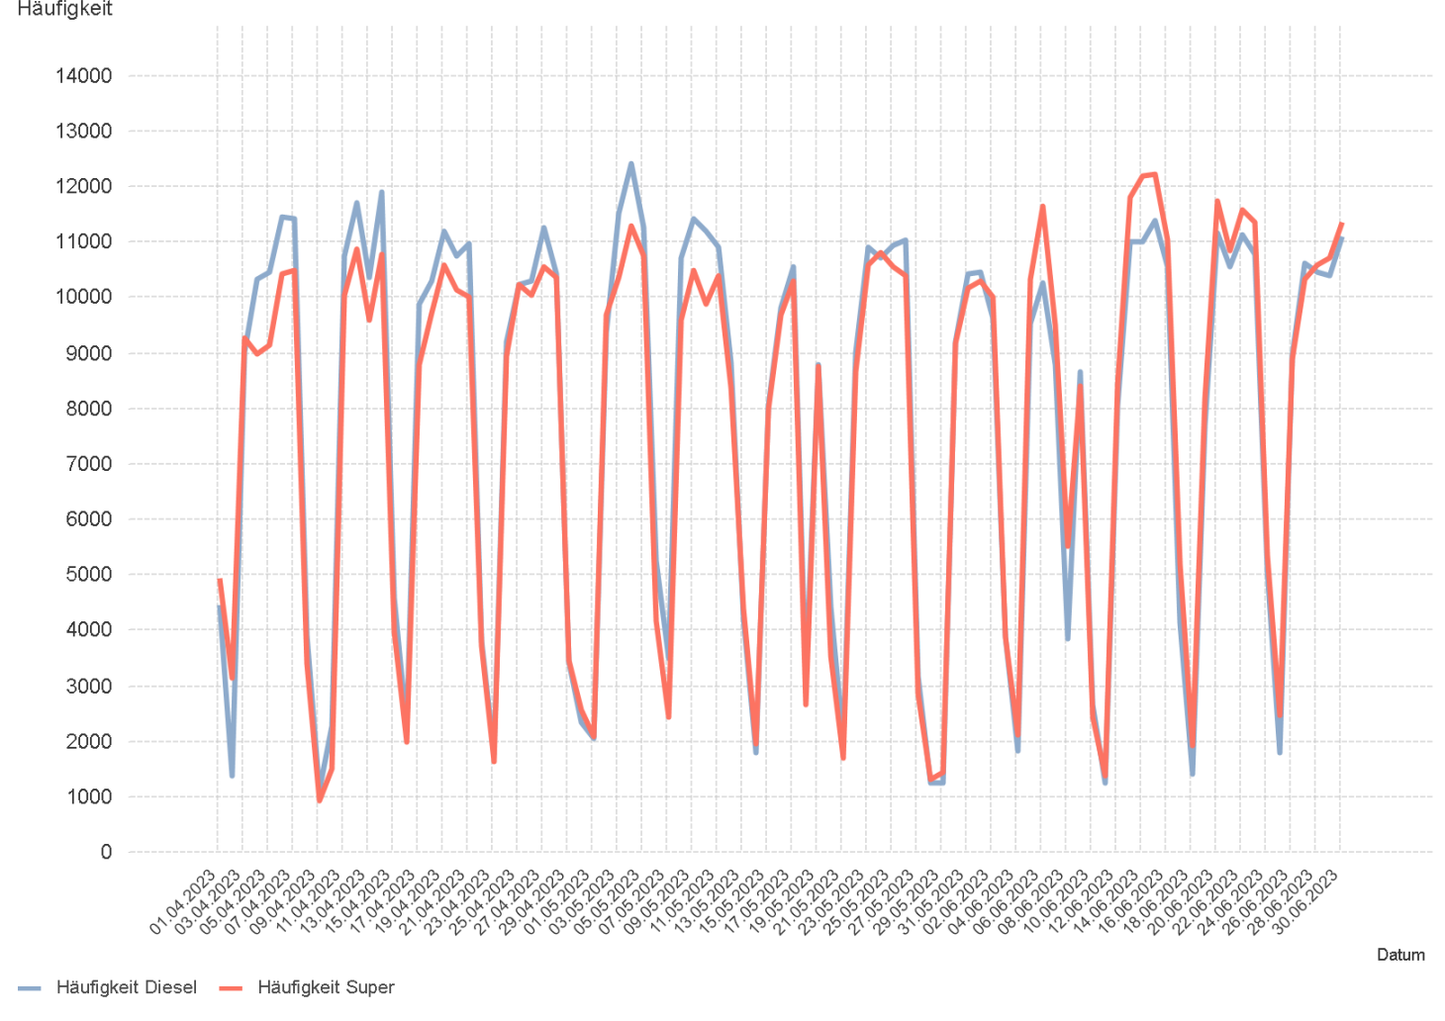
01.04.2023 - 30.06.2023

1.6. Entwicklung der Spritpreise in Österreich

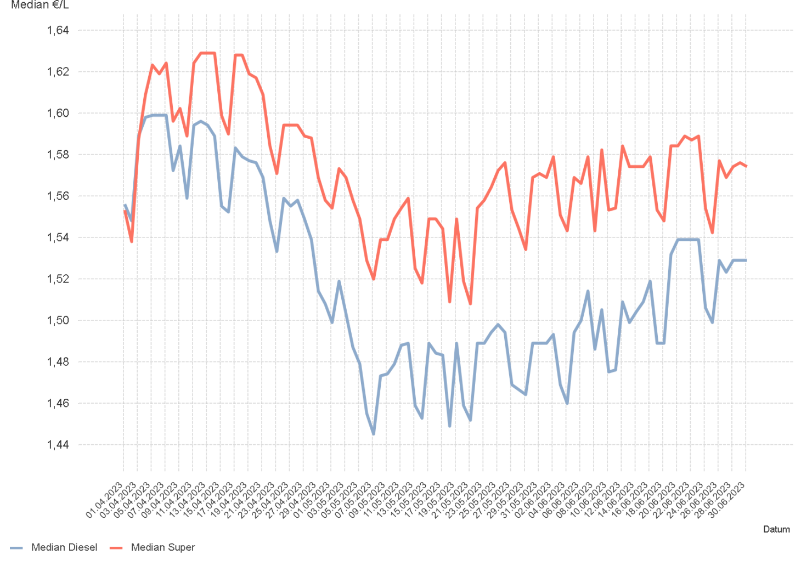

1.7. Entwicklung der Häufigkeit der Preisänderungen in Österreich

2.2 & 2.3
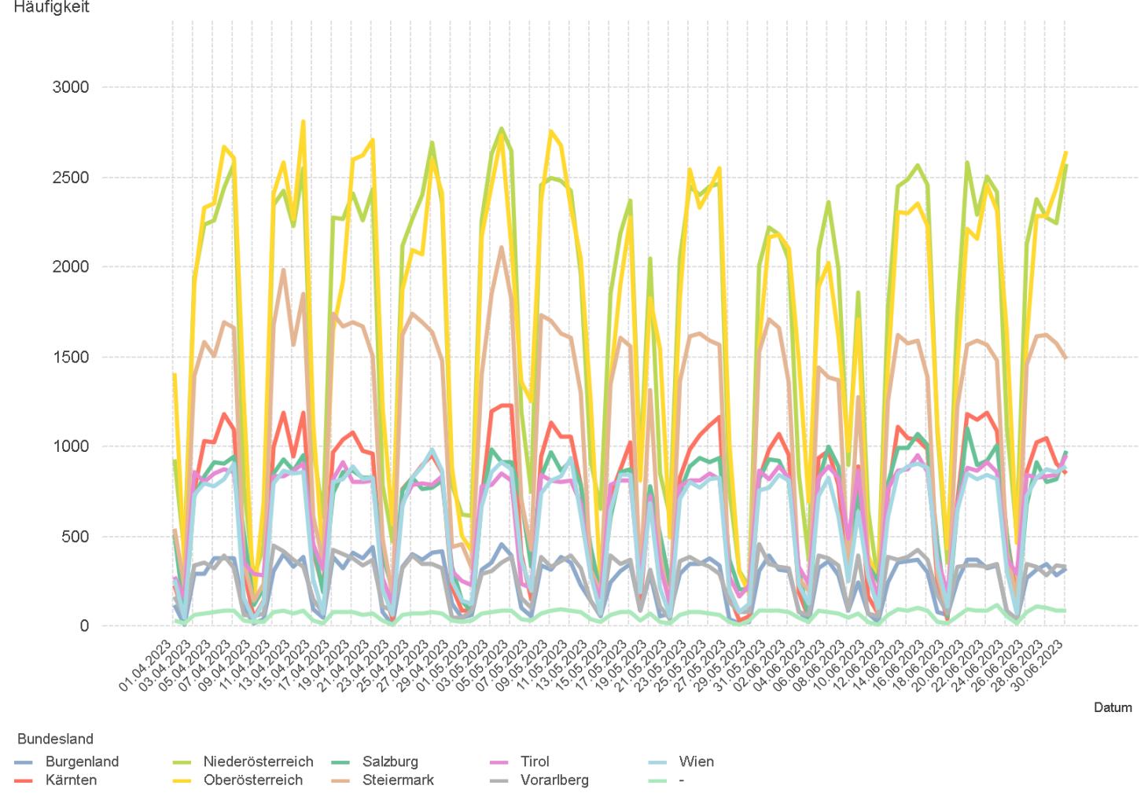
01.04.2023 - 30.06.2023

2.2. Entwicklung der Häufigkeit der Preisänderungen für "Diesel" Preise

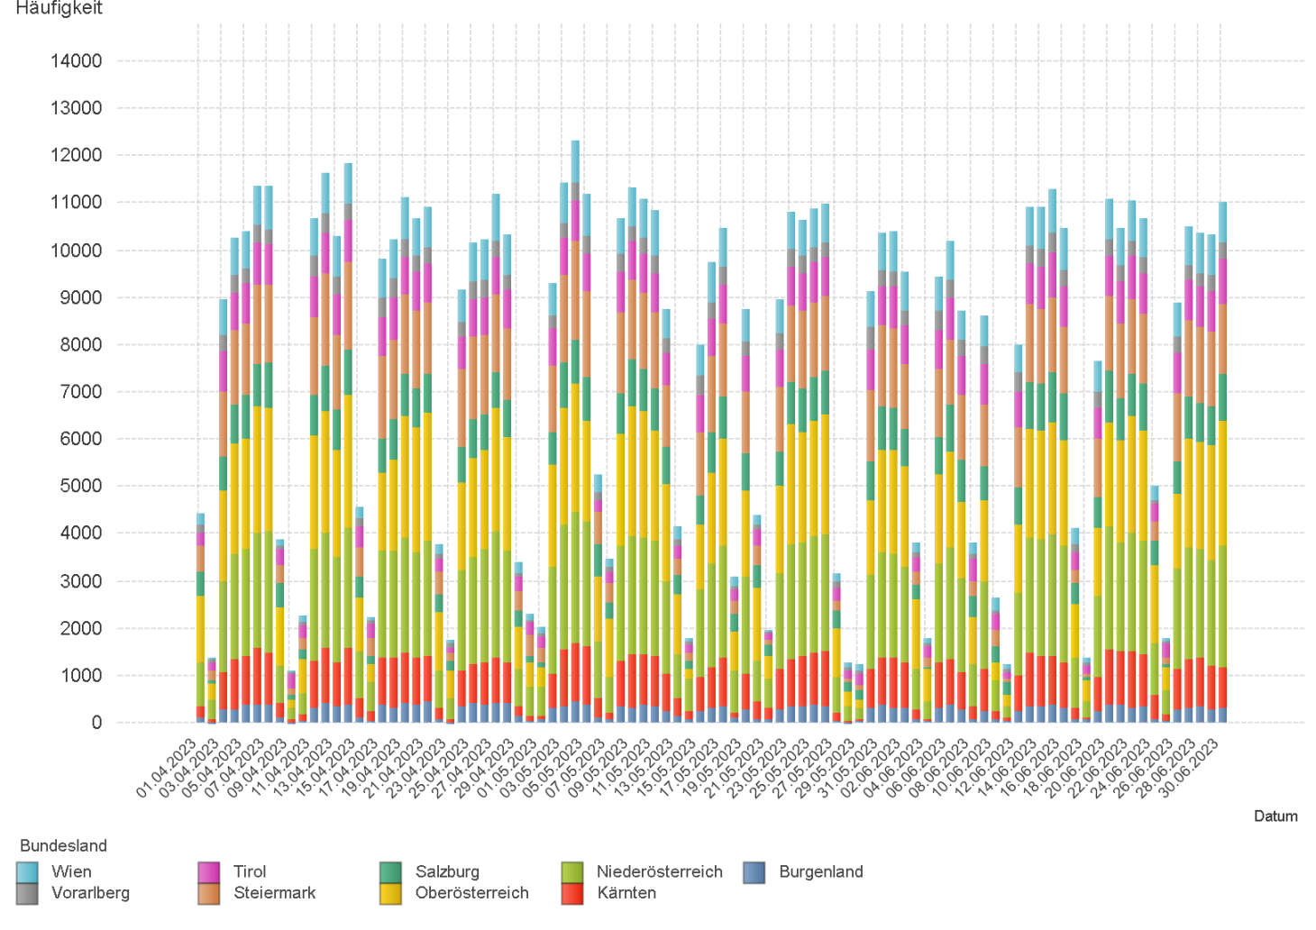

2.3. Entwicklung der Häufigkeit der Preisänderungen für "Diesel" Preise nach Bundesländern

2.5 & 2.6
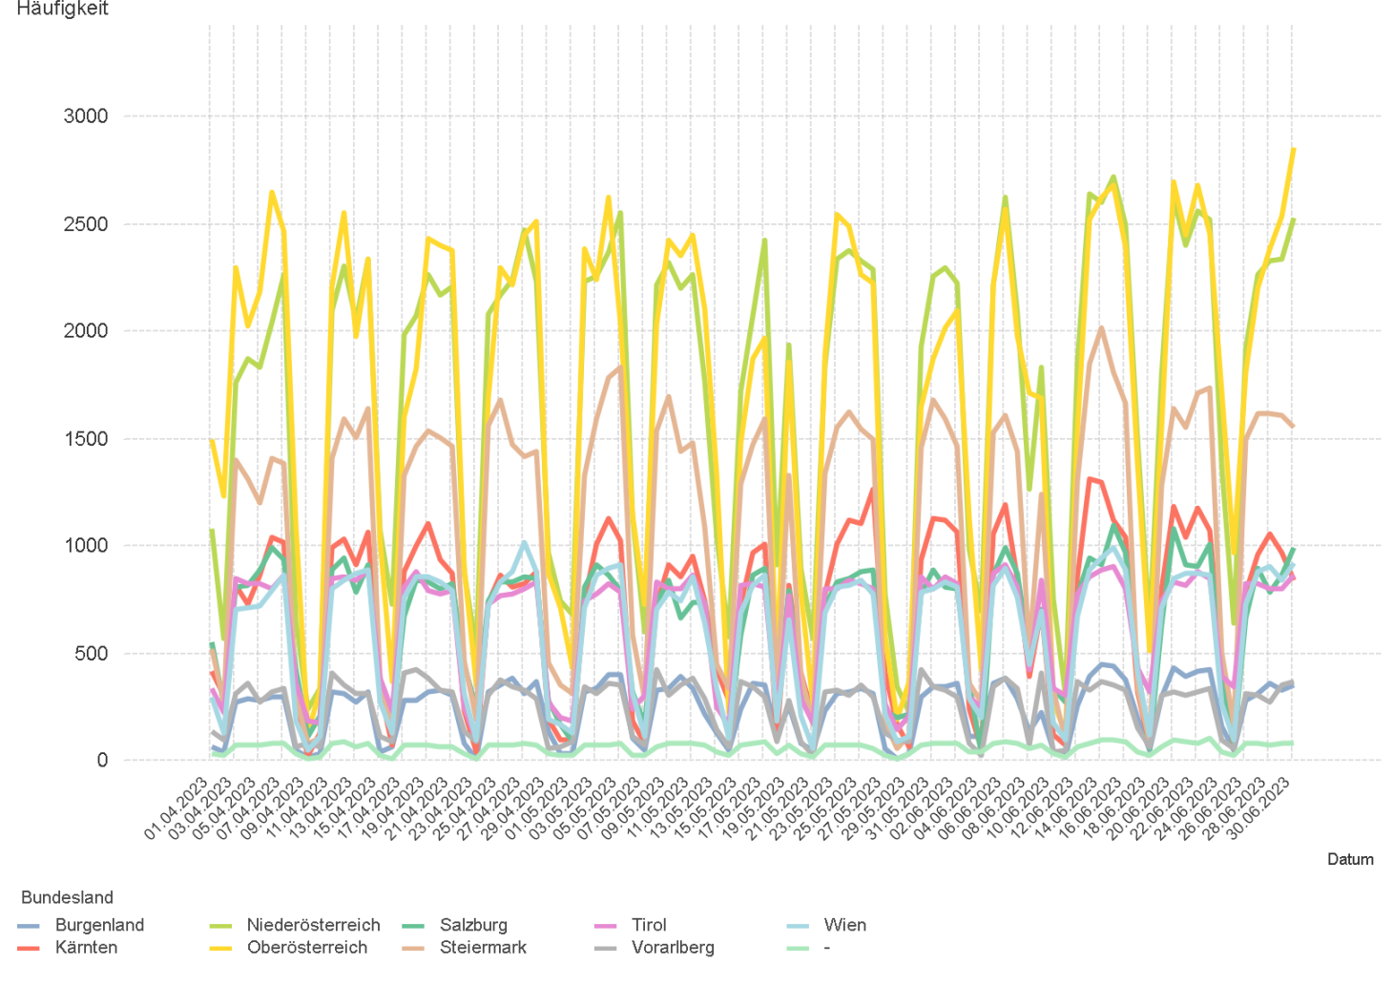
01.04.2023 - 30.06.2023

2.5. Entwicklung der Häufigkeit der Preisänderungen für "Super" Preise

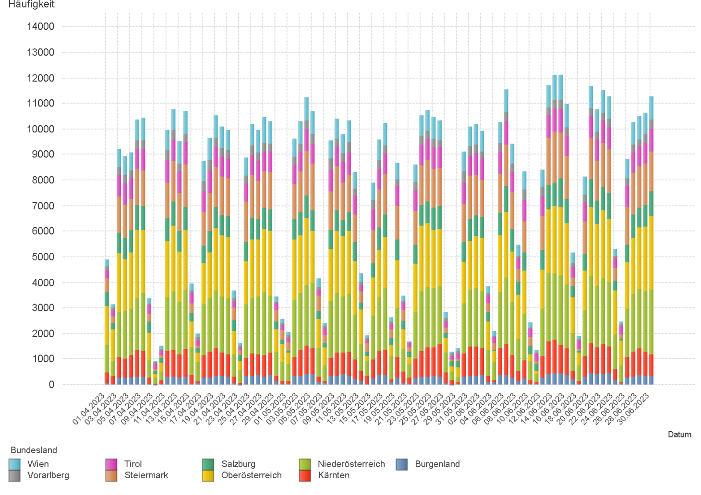

2.6. Entwicklung der Häufigkeit der Preisänderungen für "Super" Preise nach Bundesländern

3.2
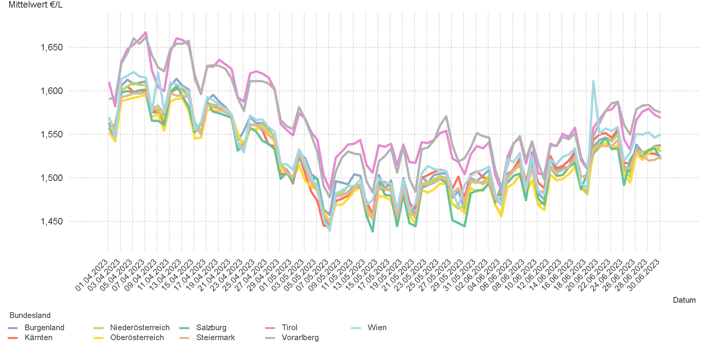
01.04.2023 - 30.06.2023

3.2. Entwicklung Mittelwert für "Diesel" Preise

3.4
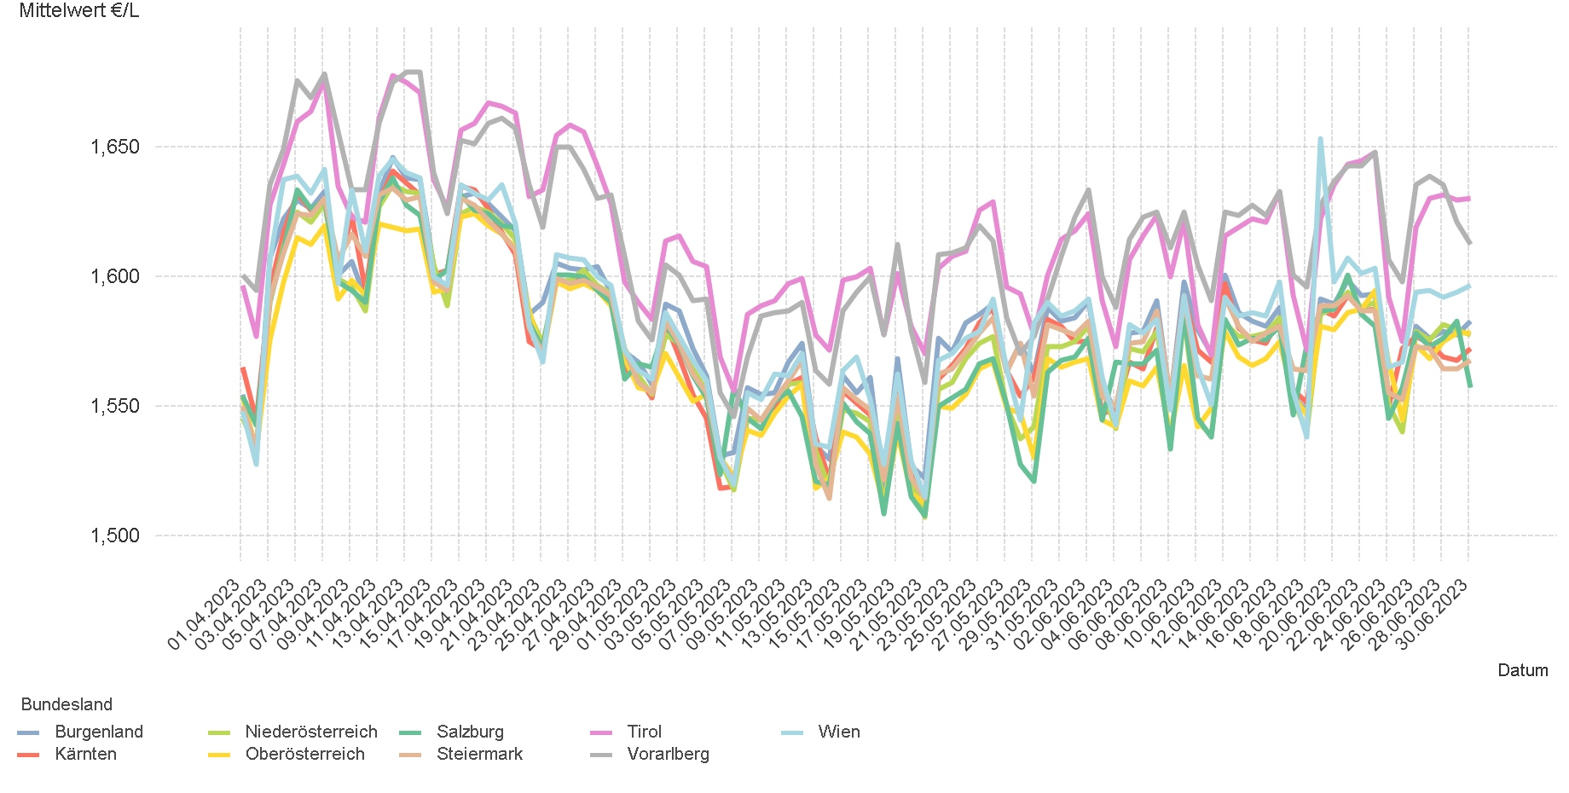
01.04.2023 - 30.06.2023

3.4. Entwicklung Mittelwert für "Super" Preise

4.2
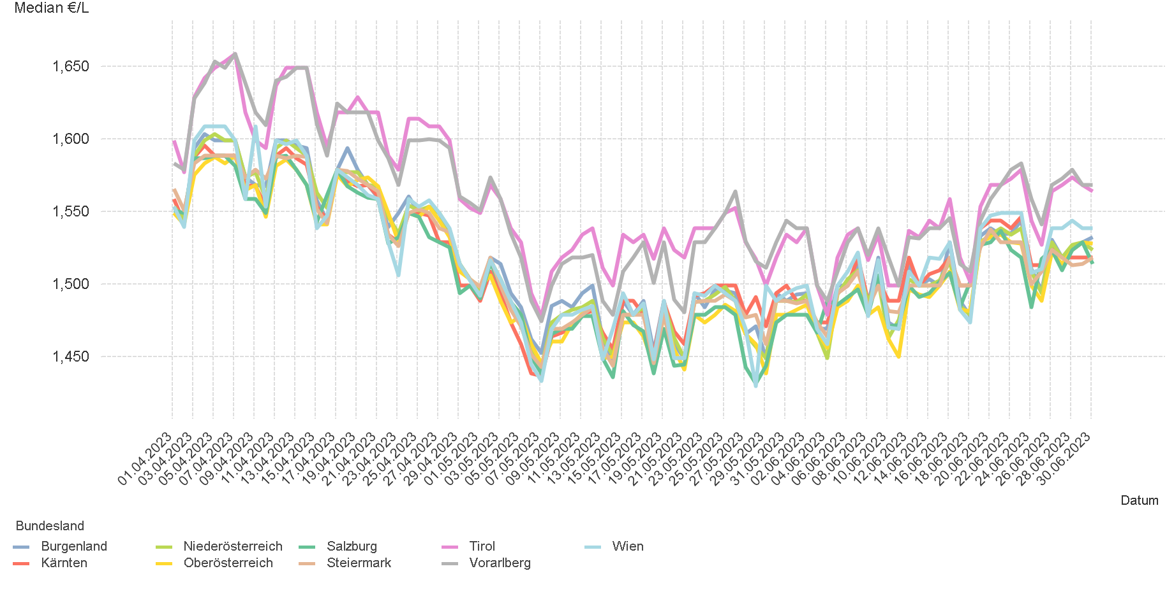
01.04.2023 - 30.06.2023

4.2. Entwicklung Median für "Diesel" Preisen

4.4
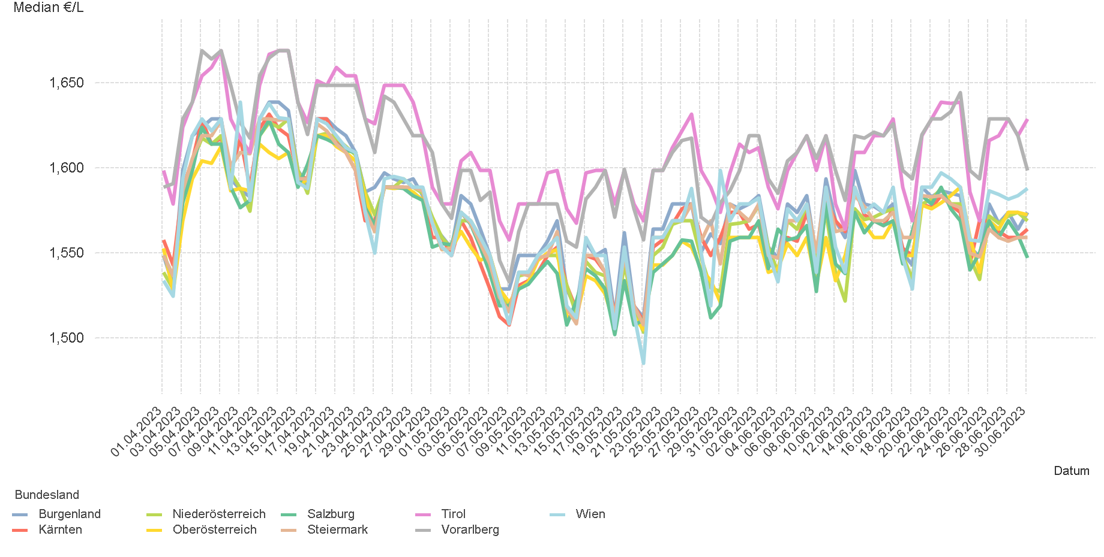
01.04.2023 - 30.06.2023

4.4. Entwicklung Median für "Super" Preisen

6.
01.04.2023 - 30.06.2023

6. Häufigkeit der Preisänderungen durch Tankstellenbetreiber je Meldekanal nach Monaten

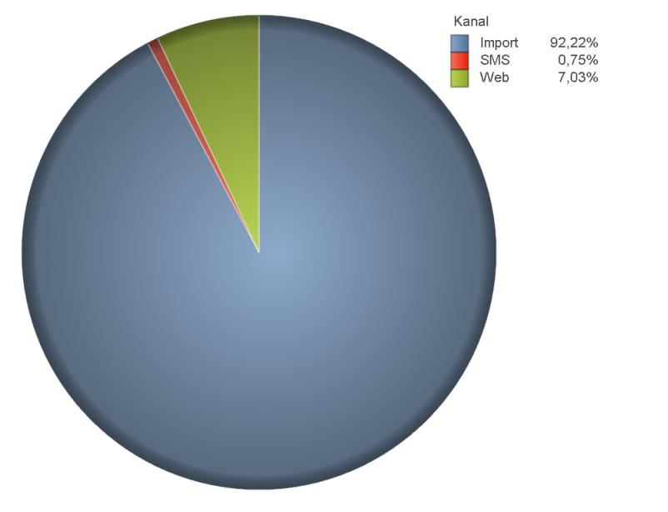
DIESEL
Monat | Import | SMS | Web | Total
4 | 214943 | 1,855 | 16,585 | 233,383
5 | 220360 | 1,742 | 17,181 | 239,283
6 | 220304 | 1,704 | 16,232 | 238,240
Total | 655607 | 5,301 | 49,998 | 710,906

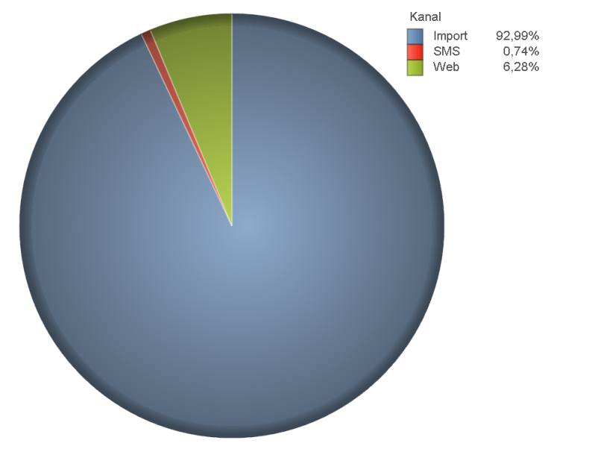
SUPER
Monat | Import | SMS | Web | Total
4 | 204056 | 1,683 | 14,680 | 220,419
5 | 210331 | 1,585 | 14,679 | 226,595
6 | 235558 | 1,878 | 14,526 | 251,962
Total | 649945 | 5,146 | 43,885 | 698,976

